4 Tablica 2 - Graf 2
Tablica 2: Struktura članova OMF-a prema dobi i spolu |  |  |  |  |  |  |  |  |  |  |  |  |  |  |  |  |  | Studeni 2017.
Table 2: Mandatory pension funds members age and sex structure |  |  |  |  |  |  |  |  |  |  |  |  |  |  |  |  |  | November 2017

 | Muškarci Male |  |  | Žene Female |  |  | Ukupno Total |  |  | Mjesečna promjena broja - muškarci Monthly change in number - Male |  |  | Mjesečna promjena broja - žene Monthly change in number - Female |  |  | Ukupna mjesečna promjena Total monthly change
Dob Age | Kategorije / Categories |  |  | Kategorije / Categories |  |  | Kategorije / Categories |  |  | Kategorije / Categories |  |  | Kategorije / Categories |  |  | Kategorije / Categories
 | A | B | C | A | B | C | A | B | C | A | B | C | A | B | C | A | B | C
≤ 18 | 9 | 1,598 | 9 | 5 | 994 | 6 | 14 | 2,592 | 15 | -2 | -81 | 0 | -1 | -50 | 0 | -17.65% | -4.81% | 0.00%
19 - 24 | 258 | 89,897 | 103 | 172 | 73,378 | 90 | 430 | 163,275 | 193 | 13 | 186 | 2 | 2 | -193 | 0 | 3.61% | 0.00% | 1.05%
25 - 29 | 414 | 120,184 | 61 | 287 | 113,669 | 87 | 701 | 233,853 | 148 | 4 | 155 | 3 | 9 | 152 | 3 | 1.89% | 0.13% | 4.23%
30 - 34 | 805 | 146,081 | 70 | 417 | 139,063 | 55 | 1,222 | 285,144 | 125 | 4 | -220 | 1 | -1 | -102 | -2 | 0.25% | -0.11% | -0.79%
35 - 39 | 856 | 155,105 | 68 | 387 | 146,799 | 79 | 1,243 | 301,904 | 147 | 4 | 261 | -1 | 3 | 99 | -1 | 0.57% | 0.12% | -1.34%
40 - 44 | 691 | 137,422 | 81 | 370 | 136,103 | 88 | 1,061 | 273,525 | 169 | 14 | 548 | -2 | 5 | 304 | 1 | 1.82% | 0.31% | -0.59%
45 - 49 | 492 | 115,677 | 103 | 243 | 122,497 | 103 | 735 | 238,174 | 206 | 3 | 17 | 1 | 5 | 29 | 0 | 1.10% | 0.02% | 0.49%
50 - 54 | 291 | 110,377 | 160 | 140 | 114,449 | 220 | 431 | 224,826 | 380 | 8 | 197 | 0 | 2 | 255 | -3 | 2.38% | 0.20% | -0.78%
55 - 59 | 0 | 46,232 | 252 | 0 | 34,079 | 8,384 | 0 | 80,311 | 8,636 | 0 | 1,216 | -2 | 0 | 1,161 | 116 |  | 3.05% | 1.34%
60 - 64 | 0 | 13 | 10,804 | 0 | 1 | 6,635 | 0 | 14 | 17,439 | 0 | -4 | 178 | 0 | 0 | 175 |  | -22.22% | 2.07%
≥ 65 | 0 | 0 | 276 | 0 | 0 | 130 | 0 | 0 | 406 | 0 | 0 | 14 | 0 | 0 | 12 |  |  | 6.84%
Ukupno Total | 3,816 | 922,586 | 11,987 | 2,021 | 881,032 | 15,877 | 5,837 | 1,803,618 | 27,864 | 48 | 2,275 | 194 | 24 | 1,655 | 301 | 1.25% | 0.22% | 1.81%
Sveukupno Total | 938,389 |  |  | 898,930 |  |  | 1,837,319 |  |  | 2,517 |  |  | 1,980 |  |  | 0.25%
Izvor / Source: Regos

Grafikon 2: Dobna i spolna struktura članova OMF-a po kategorijama fondova (A, B i C) |  |  |  |  |  |  |  |  |  |  |  |  | Studeni 2017.
Chart 2: OMF members age and sex structure by funds categories (A, B and C) |  |  |  |  |  |  |  |  |  |  |  |  | November 2017

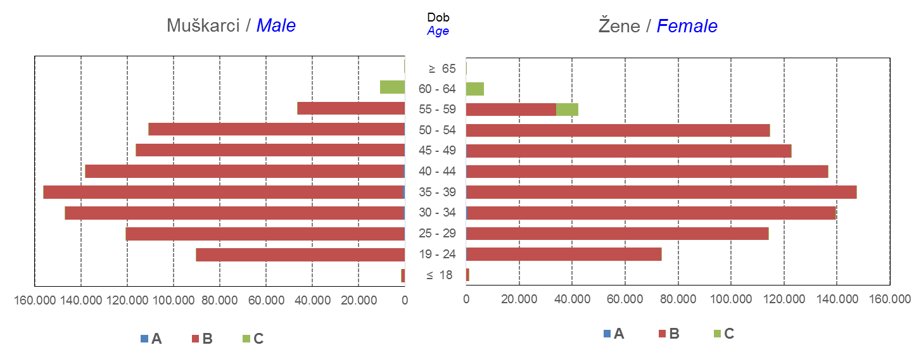

Izvor / Source: Regos
Sadržaj / Contents
 |  |  |  |  |  |  |  |  |  |  |  |  |  |  |  |  |  | stranica/page 4

10 Graf 5.1, 5.2, 5.3
Grafikon 5.1: Vrijednosti obračunskih jedinica OMF-ova kategorije A | Studeni 2017.
Chart 5.1: Values of category A OMFs' units of account | November 2017
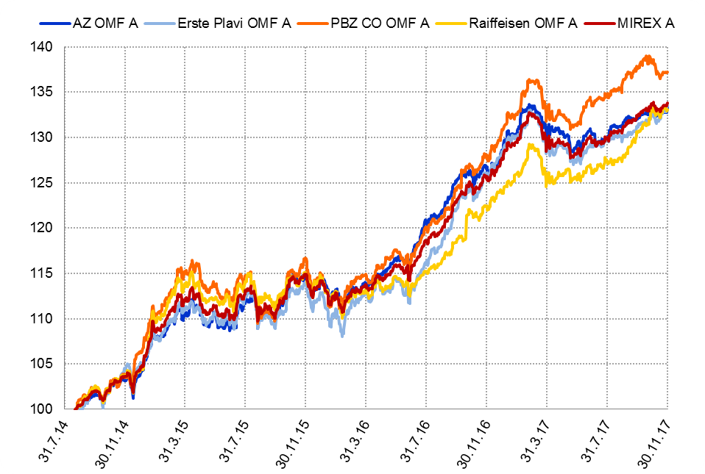

Izvor / Source: HANFA

Grafikon 5.2: Vrijednosti obračunskih jedinica OMF-ova kategorije B
Chart 5.2: Values of category B OMFs' units of account
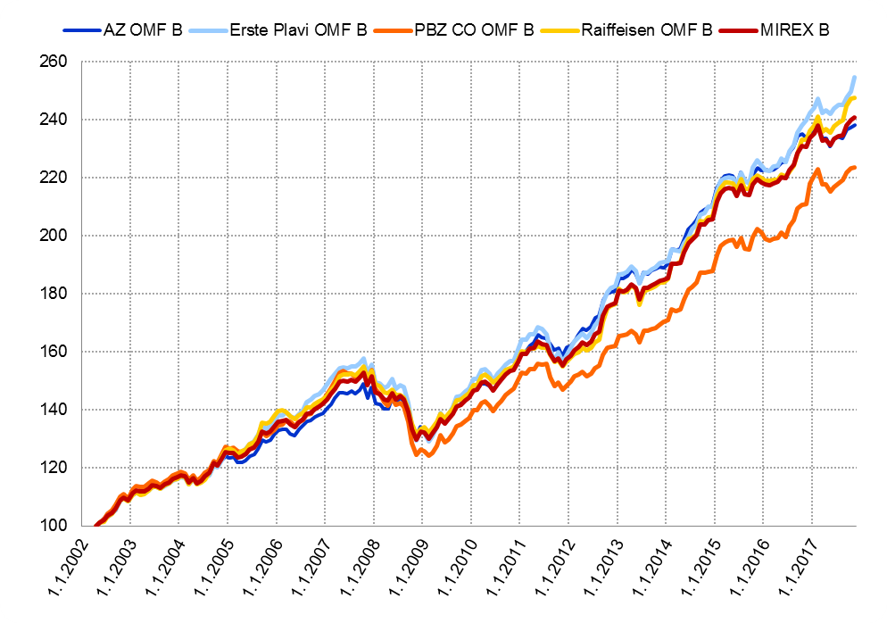

Izvor / Source: HANFA

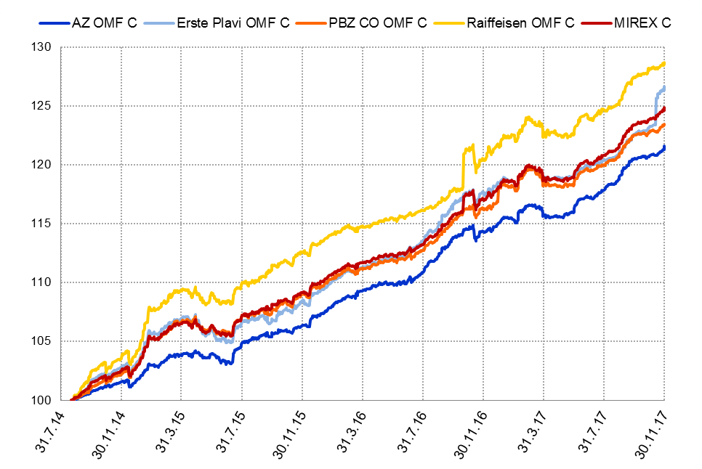
Grafikon 5.3: Vrijednosti obračunskih jedinica OMF-ova kategorije C
Chart 5.3: Values of category C OMFs' units of account

Izvor / Source: HANFA
Sadržaj / Contents
 | stranica / page 10

12 Tablica 13 - Graf 6
Tablica 13: Članstvo ODMF-ova1) |  |  |  |  |  |  |  |  | Studeni 2017.
Table 13: ODMFs' Membership1) |  |  |  |  |  |  |  |  | November 2017

Članstvo / Membership | AZ benefit ODMF | AZ profit ODMF | Croatia osiguranje ODMF | Croatia osiguranje 1000 A ODMF | Croatia osiguranje 1000 C ODMF | Erste Plavi Expert ODMF | Erste Plavi Protect ODMF | Raiffeisen ODMF | Ukupno Total
Početak razdoblja Beginning of the period | 39,349 | 101,503 | 25,274 | - | - | 20,141 | 23,233 | 65,023 | 274,523
Udjel Share | 14.33% | 36.97% | 9.21% | - | - | 7.34% | 8.46% | 23.69% | 100.00%
Novi članovi New members | 447 | 328 | 248 | 6 | 1 | 125 | 268 | 806 | 2,229
Mirovina Retirement | 12 | 23 | 26 | - | - | 9 | 3 | 39 | 112
Smrt Death | 10 | 11 | 2 | - | - | 1 | 0 | 5 | 29
Ostalo Other | 166 | 130 | 3 | - | - | 19 | 100 | 222 | 640
Ukupan prestanak članstva Membership termination total | 188 | 164 | 31 | - | - | 29 | 103 | 266 | 781
Kraj razdoblja End of the period | 39,608 | 101,667 | 25,491 | 6 | 1 | 20,237 | 23,398 | 65,563 | 275,971
Udjel Share | 14.35% | 36.84% | 9.24% | 0.002% | 0.0004% | 7.33% | 8.48% | 23.76% | 100.00%
Izvor / Source: DMD-ovi / DMDs
1) Preliminarni podaci / Preliminary data

Grafikon 6: Udjel ODMFova u ukupnom broju članova |  |  |  |  |  |  |  |  | Studeni 2017.
Chart 6: ODMFs' shares in total membership |  |  |  |  |  |  |  |  | November 2017
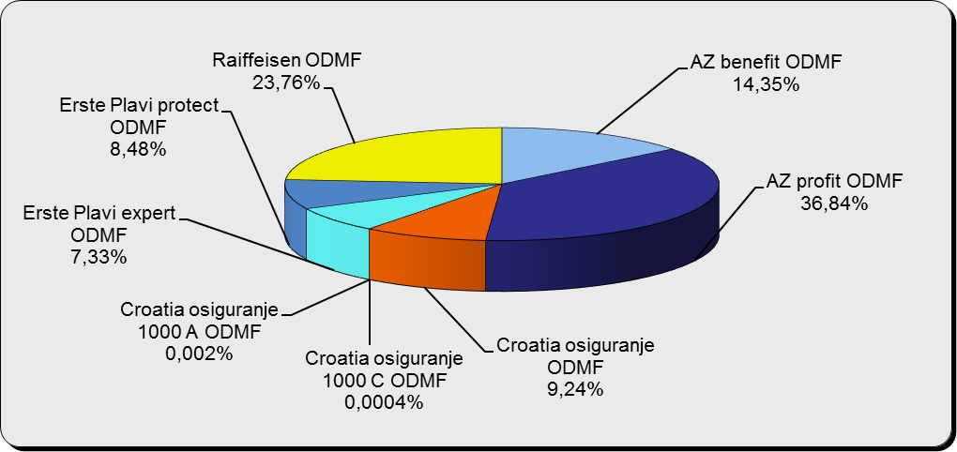

Izvor / Source: DMD-ovi / DMDs

Sadržaj / Contents

 |  |  |  |  |  |  |  |  | stranica / page 12

13 Tablica 14 - Graf 7
Tablica 14: Struktura članova ODMF-a prema dobi i spolu |  |  |  |  |  | KVARTALNI PODACI za: |  |  | RUJAN 2017.
Table 14: Open voluntary pension funds members age and sex structure |  |  |  |  |  | QUARTERLY DATA for: |  |  | SEPTEMBER 2017

 |  | Rujan 2017. |  |  | Lipanj 2017. |  | Kvartalna promjena Quarterly change
 |  | September 2017 |  |  | June 2017 |  | Brojčana / In number |  | Relativna Relative
Dob Age | Muškarci Male | Žene Female | Ukupno Total | Muškarci Male | Žene Female | Ukupno Total | Muškarci Male | Žene Female | Ukupno Total
≤ 18 | 875 | 812 | 1,687 | 877 | 811 | 1,688 | -2 | 1 | -0.06%
19 - 24 | 3,938 | 2,396 | 6,334 | 3,852 | 2,387 | 6,239 | 86 | 9 | 1.52%
25 - 29 | 11,134 | 7,318 | 18,452 | 11,242 | 7,503 | 18,745 | -108 | -185 | -1.56%
30 - 34 | 18,858 | 13,846 | 32,704 | 18,763 | 13,797 | 32,560 | 95 | 49 | 0.44%
35 - 39 | 21,597 | 17,874 | 39,471 | 21,360 | 17,713 | 39,073 | 237 | 161 | 1.02%
40 - 44 | 20,650 | 18,905 | 39,555 | 20,375 | 18,756 | 39,131 | 275 | 149 | 1.08%
45 - 49 | 18,673 | 19,650 | 38,323 | 18,361 | 19,305 | 37,666 | 312 | 345 | 1.74%
50 - 59 | 28,932 | 31,640 | 60,572 | 28,433 | 31,156 | 59,589 | 499 | 484 | 1.65%
60 - 69 | 12,753 | 14,172 | 26,925 | 12,315 | 13,658 | 25,973 | 438 | 514 | 3.67%
70 - 84 | 3,416 | 4,888 | 8,304 | 3226 | 4586 | 7,812 | 190 | 302 | 6.30%
≥ 85 | 233 | 341 | 574 | 207 | 317 | 524 | 26 | 24 | 9.54%
Ukupno Total | 141,059 | 131,842 | 272,901 | 139,011 | 129,989 | 269,000 | 2,048 | 1,853 | 1.45%
Izvor / Source: DMD-ovi / DMDs

Grafikon 7: Dobna i spolna struktura članova ODMF-a na dan 30. rujna 2017.
Chart 7: ODMF members age and sex structure as at 30 September 2017

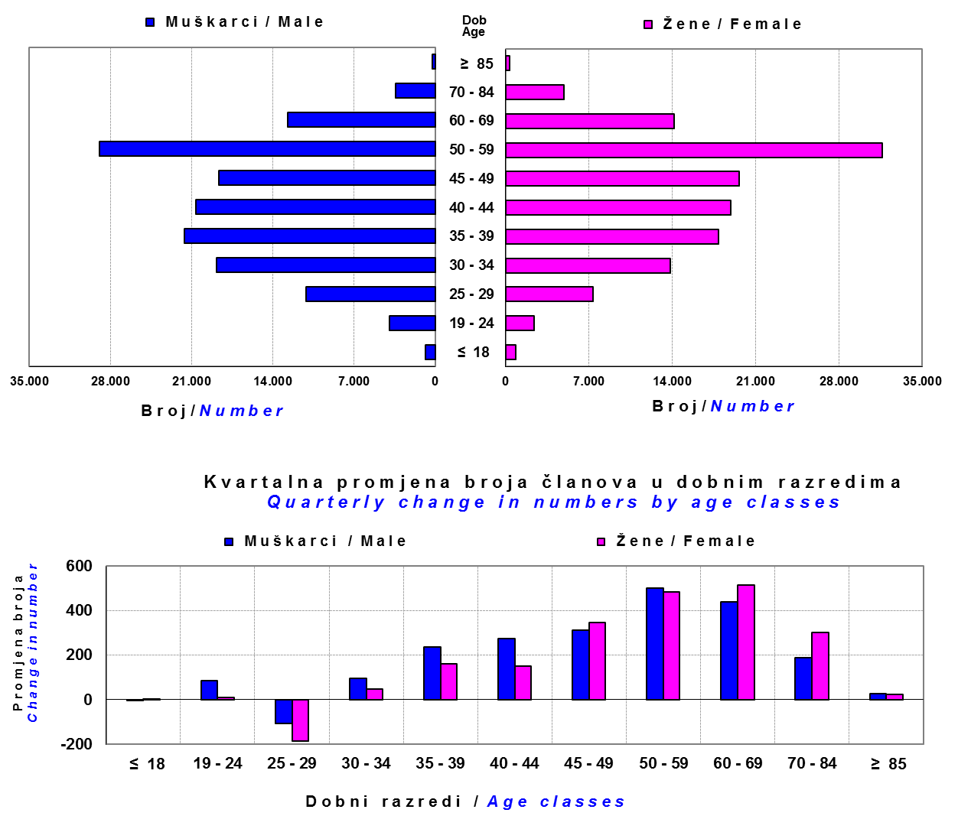

Izvor / Source: DMD-ovi / DMDs

Sadržaj / Contents

 |  |  |  |  |  |  |  |  | stranica/page 13

14 Tablica 15 - Graf 8
Tablica 15: Bruto mirovinski doprinosi uplaćeni ODMF-ovima1) |  |  |  |  | Studeni 2017.
Table 15: Gross pension contributions paid to ODMFs1) |  |  |  |  | November 2017

 |  |  |  | u tisućama kuna / in thousand HRK
Otvoreni dobrovoljni mirovinski fond Open voluntary pension fund | Bruto mirovinski doprinosi / Gross pension contributions
 | Studeni 2017. | Listopad 2017. | Mjesečna promjena | Sveukupno od početka djelovanja 2) | Prirast ukupnih bruto doprinosa u tekućem mjesecu
 | November 2017 | October 2017 | Monthly change | Grand total since the start of activity 2) | Total net contributions growth in current month
AZ benefit ODMF | 8,468 | 9,250 | -8.45% | 609,039 | 1.41%
AZ profit ODMF | 12,485 | 11,137 | 12.10% | 1,468,184 | 0.86%
Croatia osiguranje ODMF | 2,601 | 2,251 | 15.57% | 255,628 | 1.03%
Croatia osiguranje 1000 A ODMF | 49 | - | - | 49 | -
Croatia osiguranje 1000 C ODMF | 50 | - | - | 50 | -
Erste Plavi Expert ODMF | 1,670 | 1,547 | 7.96% | 229,507 | 0.73%
Erste Plavi Protect ODMF | 2,872 | 3,977 | -27.78% | 198,795 | 1.47%
Raiffeisen ODMF | 10,082 | 10,742 | -6.15% | 1,207,585 | 0.84%
Ukupno / Total | 38,278 | 38,904 | -1.61% | 3,968,838 | 0.97%
Izvor / Source: DMD-ovi / DMDs
1) Bruto doprinosi jednaki su ukupno uplaćenim doprinosima članova dobrovoljnih mirovinskih fondova, prije odbitka naknade DMD-ova od uplaćenih doprinosa.
1) Gross contribution is a contribution paid in by members of a voluntary pension fund which includes DMDs' entry fee.
2) U ukupnim uplatama iskazana su i uplaćena sredstva državnog poticaja.
2) Total net contributions include state subsidies.

Grafikon 8: Mjesečna promjena bruto mirovinskih doprinosa uplaćenih ODMF-ovima |  |  |  |  | Studeni 2017.
Chart 8: Monthly change of gross pension contributions paid to ODMFs |  |  |  |  | November 2017

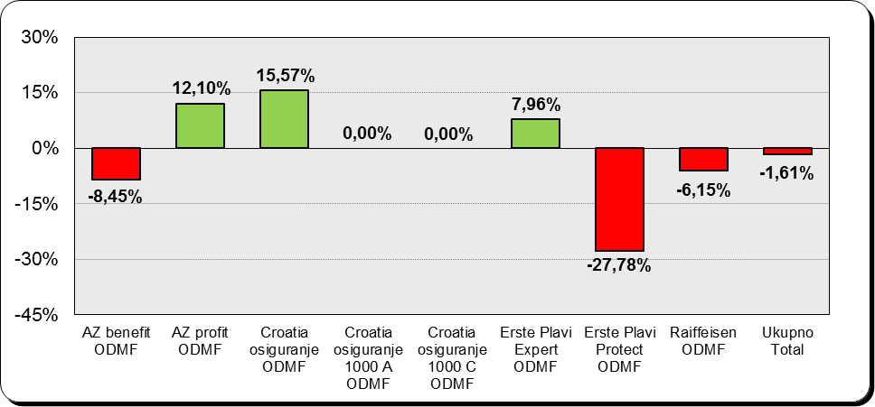

Izvor / Source: DMD-ovi / DMDs

Sadržaj / Contents

 |  |  |  |  | stranica / page 14

15 Tablica 16 - Graf 9,10
Tablica 16: Neto imovina ODMF-ova |  |  |  |  |  | Studeni 2017.
Table 16: ODMFs' net assets |  |  |  |  |  | November 2017

 |  |  |  |  |  | u tisućama kuna / in thousand HRK
Naziv fonda Fund name | Neto imovina / Net assets
 | Studeni 2017. |  | Listopad 2017. |  | Promjena
 | November 2017 |  | October 2017 |  | Change
 | Iznos | Udjel | Iznos | Udjel | U iznosu | Relativna
 | Amount | Share | Amount | Share | Amount | Relative
AZ benefit ODMF | 524,718 | 13.84% | 518,194 | 13.77% | 6,523 | 1.26%
AZ profit ODMF | 1,500,033 | 39.56% | 1,491,674 | 39.64% | 8,359 | 0.56%
Croatia osiguranje ODMF | 208,957 | 5.51% | 205,088 | 5.45% | 3,869 | 1.89%
Croatia osiguranje 1000 A ODMF | 48 | 0.001% | - | - | 48 | -
Croatia osiguranje 1000 C ODMF | 50 | 0.001% | - | - | 50 | -
Erste Plavi Expert ODMF | 242,342 | 6.39% | 238,342 | 6.33% | 4,001 | 1.68%
Erste Plavi Protect ODMF | 166,174 | 4.38% | 163,653 | 4.35% | 2,521 | 1.54%
Raiffeisen ODMF | 1,149,297 | 30.31% | 1,146,422 | 30.46% | 2,875 | 0.25%
Ukupno / Total | 3,791,619 | 100.00% | 3,763,373 | 100.00% | 28,246 | 0.75%
Izvor /Source: HANFA

Grafikon 9: Udjeli pojedinih ODMF-ova u ukupnoj neto imovini |  |  |  |  |  | Studeni 2017.
Chart 9: ODMFs' shares in total net assets |  |  |  |  |  | November 2017
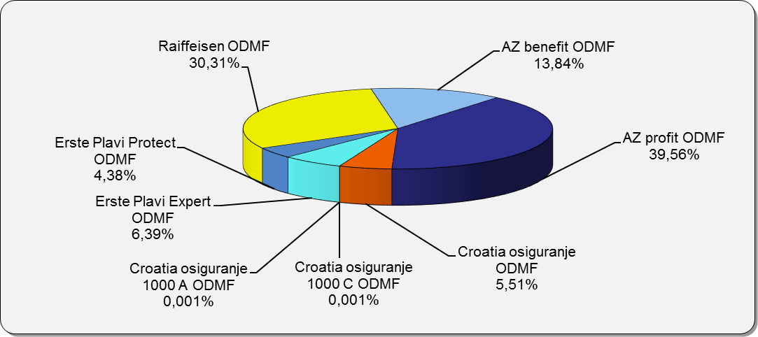

Izvor /Source: HANFA

Grafikon 10: Mjesečna promjena neto imovine ODMF-ova |  |  |  |  |  | Studeni 2017.
Chart 10: ODMFs net assets monthly change |  |  |  |  |  | November 2017

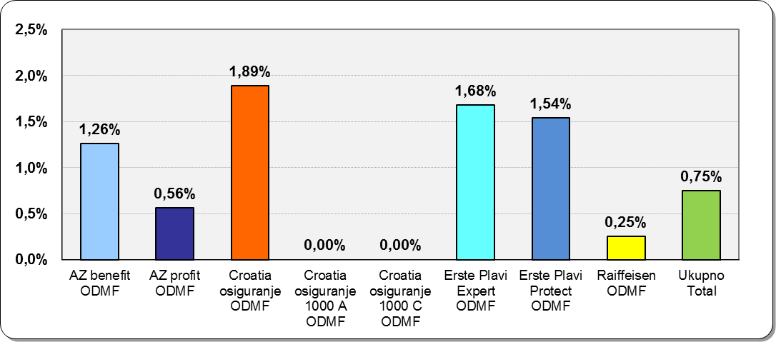

Izvor /Source: HANFA

Sadržaj / Contents
 |  |  |  |  |  | stranica / page 15

19 Tablica 20 - Graf 11
Tablica 20: Struktura članova ZDMF- ova prema dobi i spolu |  |  |  |  |  | KVARTALNI PODACI za: |  |  | RUJAN 2017.
Table 20: Closed voluntary pension funds members age and sex structure |  |  |  |  |  | QUARTERLY DATA for: |  |  | SEPTEMBER 2017

 |  | Rujan 2017. |  |  | Lipanj 2017. |  | Kvartalna promjena Quarterly change
 |  | September 2017 |  |  | June 2017 |  | Brojčana / In number |  | Relativna Relative
Dob Age | Muškarci Male | Žene Female | Ukupno Total | Muškarci Male | Žene Female | Ukupno Total | Muškarci Male | Žene Female | Ukupno Total
≤ 18 | 2 | 2 | 4 | 3 | 2 | 5 | -1 | 0 | -20.00%
19 - 24 | 123 | 104 | 227 | 136 | 108 | 244 | -13 | -4 | -6.97%
25 - 29 | 673 | 700 | 1,373 | 705 | 746 | 1,451 | -32 | -46 | -5.38%
30 - 34 | 1,638 | 1,837 | 3,475 | 1,670 | 1,878 | 3,548 | -32 | -41 | -2.06%
35 - 39 | 2,404 | 2,598 | 5,002 | 2,414 | 2,590 | 5,004 | -10 | 8 | -0.04%
...
60 - 69 | 1,410 | 723 | 2,133 | 1,369 | 692 | 2,061 | 41 | 31 | 3.49%
70 - 84 | 107 | 25 | 132 | 90 | 17 | 107 | 17 | 8 | 23.36%
≥ 85 | 1 | 3 | 4 | 2 | 2 | 4 | -1 | 1 | 0.00%
Ukupno Total | 15,731 | 14,119 | 29,850 | 15,678 | 14,054 | 29,732 | 53 | 65 | 0.40%
Izvor / Source: DMD-ovi / DMDs

Grafikon 11: Dobna i spolna struktura članova ZDMF- ova na dan 30. rujna 2017.
Chart 11: ZDMF members age and sex structure as at 30 September 2017

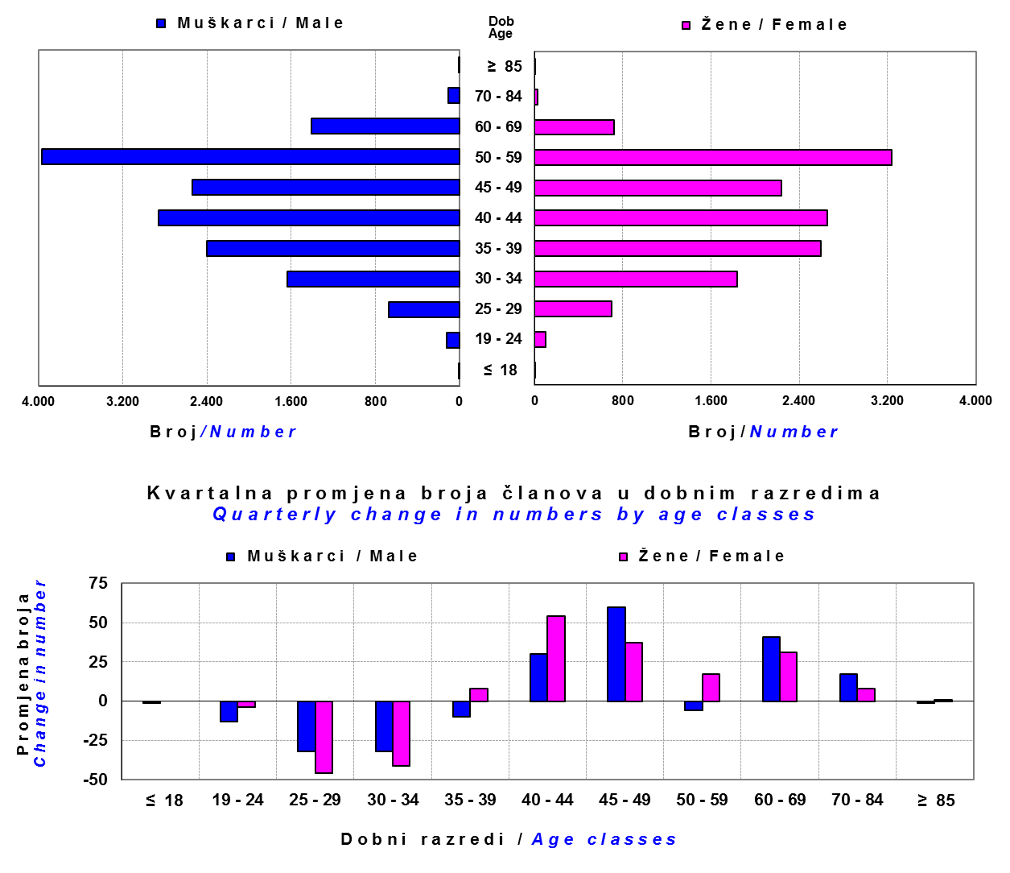

Izvor / Source: DMD-ovi / DMDs

Sadržaj / Contents

 |  |  |  |  |  |  |  |  | stranica / page 19

20 Tablica 21 - Graf 12
...
Grafikon 12: Mjesečni prinosi ZDMF-ova | Studeni 2017.
Chart 12: ZDMF monthly rates of return | November 2017

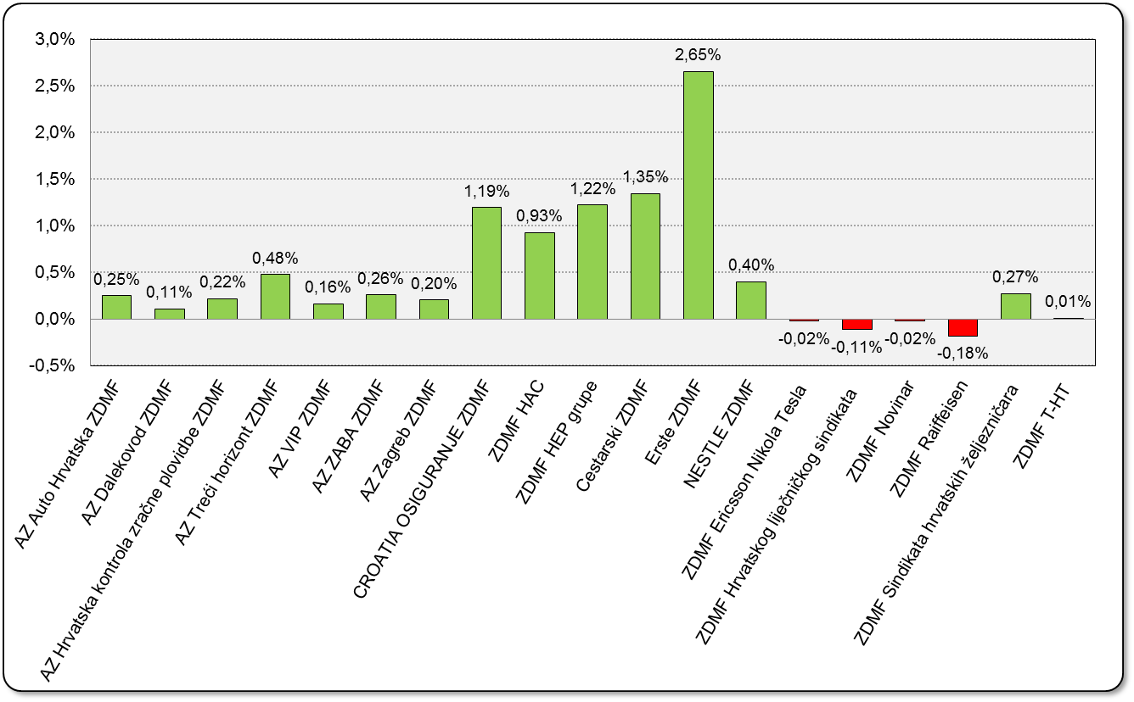

Izvor / Source: HANFA

Sadržaj / Contents

 | stranica / page 20

21 Tablica 22,23 - Graf 13,14
...
 |  |  | Izvor / Source: HANFA

Tablica 23: Broj korisnika i broj ugovora u zadnjih godinu dana |  |  | Grafikon 14: Broj korisnika i broj ugovora u zadnjih godinu dana | Kvartalni podaci Quarterly data
Table 23: Number of pensioners and contracts over the past year |  |  | Chart 14: Number of pensioners and contracts over the past year
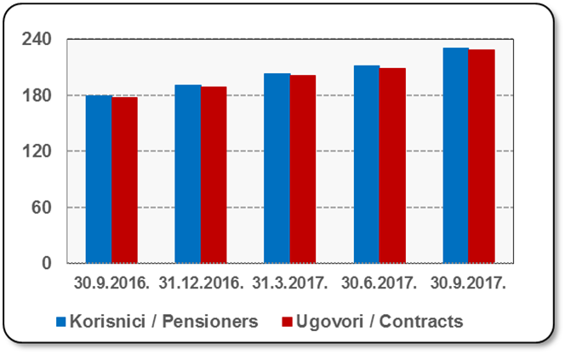
Mjesec Month | Korisnici Pensioners | Ugovori Contracts
30.9.2016. | 179 | 177
31.12.2016. | 191 | 189
31.3.2017. | 203 | 201
30.6.2017. | 211 | 209
30.9.2017. | 230 | 228
Izvor / Source: HANFA

 |  |  | Izvor / Source: HANFA

Sadržaj / Contents
...

22 Tablica 24,25 - Graf 15,16
...
 |  |  | Izvor / Source: HANFA

Tablica 25: Broj korisnika i broj ugovora u zadnjih godinu dana |  |  | Grafikon 16: Broj korisnika i broj ugovora u zadnjih godinu dana | Kvartalni podaci Quarterly data
Table 25: Number of pensioners and contracts over the past year |  |  | Chart 16: Number of pensioners and contracts over the past year

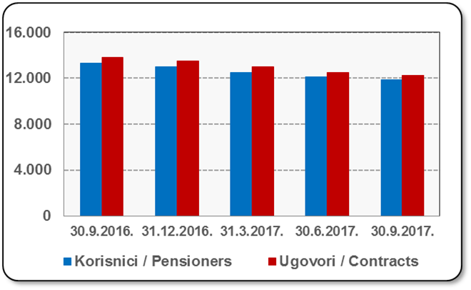
Mjesec Month | Korisnici Pensioners | Ugovori Contracts
30.9.2016. | 13,312 | 13,851
31.12.2016. | 13,006 | 13,515
31.3.2017. | 12,522 | 12,981
30.6.2017. | 12,098 | 12,525
30.9.2017. | 11,842 | 12,255
Izvor / Source: HANFA

 |  |  | Izvor / Source: HANFA

Sadržaj / Contents
...

24 Tablica 27 - Graf 17
...
 | * u tisućama kuna / in thousand HRK
23 | Životna osiguranja kod kojih osiguranik na sebe preuzima investicijski rizik Assurance/insurance linked with units of investment funds - unit-linked | 46,052 | 518,517 | 4,103 | 137,477
24 | Tontine Tontine | - | - | - | -
25 | Osiguranje s kapitalizacijom isplate Assurance with paid-up sum assured | - | - | - | -
 | UKUPNO (neživotna osiguranja, vrste 01 - 18) TOTAL (non-life insurance, lines 01 -18) | 7,829,376 | 5,638,780 | 3,029,100 | 2,760,911
 | UKUPNO (životna osiguranja, vrste 19 - 25) TOTAL (life assurance 19 - 25) | 1,497,763 | 2,655,936 | 55,590 | 1,764,761
 | UKUPNO / TOTAL | 9,327,139 | 8,294,716 | 3,084,690 | 4,525,672
Izvor / Source: HANFA

Grafikon 17: Udio bruto zaračunate premije po vrstama osiguranja
Chart 17: Gross Written Premium by Line of Insurance
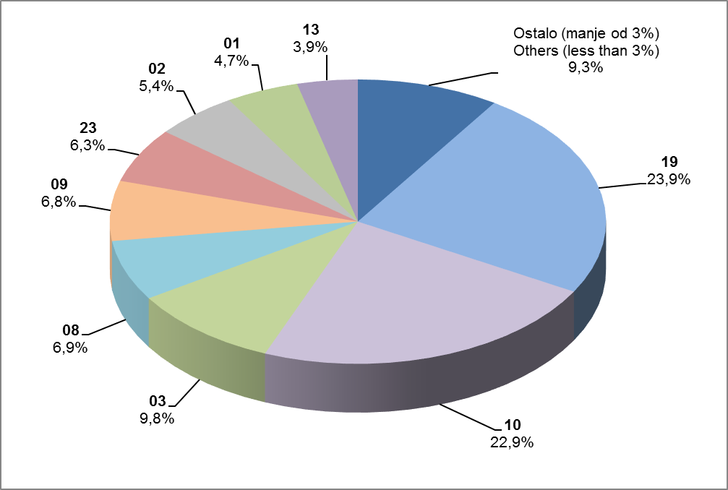

Izvor / Source: HANFA

Sadržaj / Contents
...

25 Graf 18
Grafikon 18: Udio zaračunate bruto premije i likvidiranih šteta po društvima za osiguranje po vrstama osiguranja za period od 1. siječnja do 30. studenog 2017.
Chart 18: Share of written premium and claims settled per line of insurances for the period 1 January - 30 November 2017
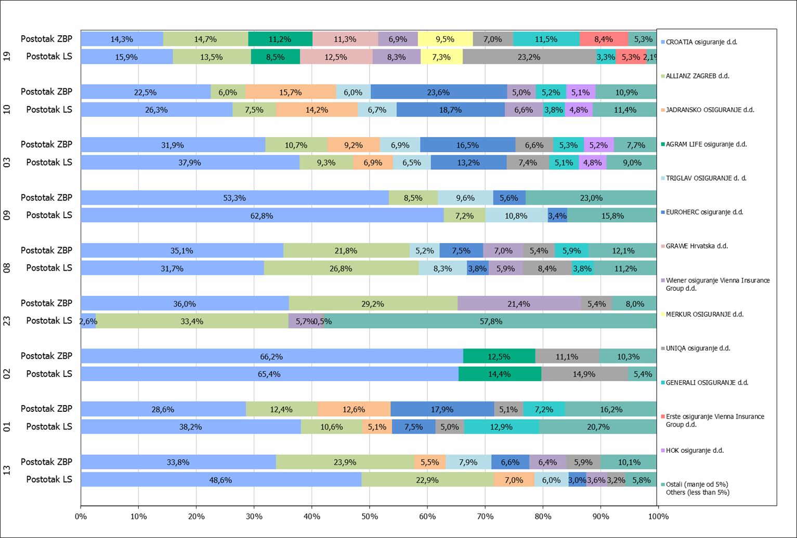

Izvor / Source: HANFA

Napomena: Grafikon prikazuje društva za osiguranje sa zaračunatom bruto premijom većom od 5% ukupne zaračunate bruto premije u promatranoj vrsti osiguranja.
Grafikon prikazuje samo vrste osiguranja sa zaračunatom bruto premijom većom od 3% ukupne zaračunate bruto premije tržišta osiguranja u RH.
Kratice ZBP i LŠ redom predstavljaju zaračunatu bruto premijiu i likvidirane štete

Note:The chart represents insurance companies with written premium greater then 5% of total written premium of the presented line of insurance.
Chart represents lines of insurance with written premium greater then 3% of total written premium of Croatian insurance market.
Abbreviations ZBP and LŠ stands for written premium and claims settled respectively.

Vrste osiguranja / line of insurance:
...

